Architecture Drivers
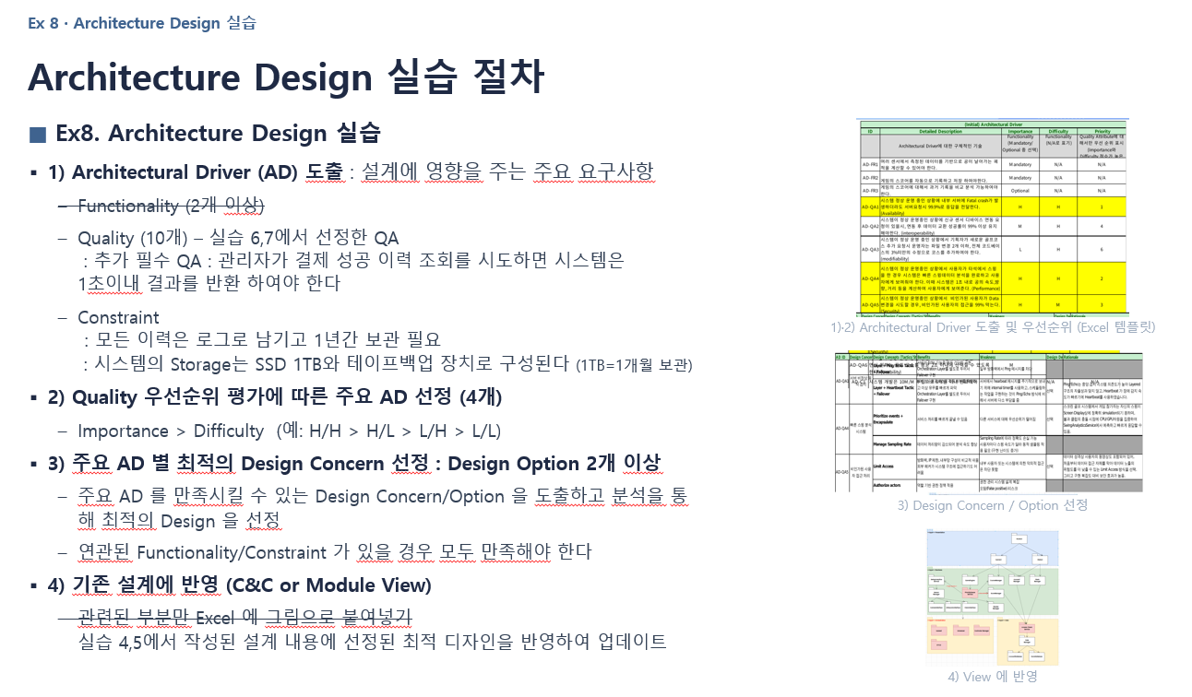
(Initial) Architectural Driver
ID | Detailed Description | Importance | Difficulty | Priority
 | Architectural Driver에 대한 구체적인 기술 | * FR (Mandatory/Optional) * QA (H/M/L) * Constraint (N/A) | * FR (N/A) * QA(H/M/L) * Constraint (N/A) | * FR (N/A) * QA (우선순위 평가) - Importance와 Difficulty를 고려 * Constraint (N/A)
AD-FR1 |  |  | N/A | N/A
AD-FR2 |  |  | N/A | N/A
AD-QA1 | 지역 상품권 결제 플랫폼이 normal operation을 제공하는 런타임 상황 결제 처리 서버 중 하나 이상에서 장애가 발생할 시 지역 상품권 결제 플랫폼은 5초 이내에 정상 서버로 결제 요청을 전환하여 서비스를 지속하여야 한다. | H | M | H
AD-QA2 | 지역 상품권 결제 플랫폼이 normal operation을 제공하는 런타임 상황에서 시스템 관리자가 인증 서비스 신규 릴리스의 배포를 요청한 경우, 시스템은 인증 서비스의 신규 버전을 검증한 후 운영 중인 시스템에 배포하며, 배포는 배포 요청부터 운영 환경 반영 완료까지 2시간 이내에 완료되어야 한다. | M | M | L
AD-QA3 | 지역 상품권 결제 플랫폼이 normal operation을 제공하는 런타임 상황에서 시스템 관리자가 사용자 요청량 감소를 확인한 경우, 시스템은 처리량에 맞춰 사용하지 않는 서비스 인스턴스 및 컴퓨팅 리소스를 해제하여 자원 축소 전 대비 평균 에너지 소비량을 10% 이상 감소시킨다. | M | M | M
AD-QA4 | 결제 모듈이 normal operation을 제공하는 런타임 상황에서 금융 시스템이 새로운 결제 방법 컴포넌트를 등장시켰을 때, 결제 모듈은 한 달 내에 1MM 이하의 노력으로 새로운 컴포넌트를 통합 및 배포한다. | M | H | L
AD-QA5 | 지자체 관리자가 normal operation을 제공하는 런타임 상황에서 지역 상품권 예산 정책 변경을 할 때, 지역 상품권 예산 정책 모듈은 영업일 기준 1일 이내로 코드 적용 및 배포를 완료하여야 한다. | M | L | M
AD-QA6 | 지역 상품권 결제 플랫폼의 상품권 구매 시스템이 Peak load 상황에서 사용자에 의해 20만번 이상의 구매 요청이 동시에 발생할 때, 상품권 구매시스템은 구매 요청을 평균 latency 5분 이내로 정상 처리하여야 한다. | H | M | H
AD-QA7 | 지역 상품권 결제 플랫폼 사용자는 normal operation을 제공하는 런타임 상황에서 지역 상품권 구매 중 결제는 완료되었으나 상품권 잔액 반영이 되지 않았을 때, 지역 상품권 구매 및 결제 시스템은 결제 상태와 상품권 상태의 불일치를 감지하고, 해당 거래에 대한 추가 처리를 차단한 후 결제 취소 한다. | H | L | H
AD-QA8 | 지역 상품권 결제 플랫폼이 normal operation을 제공하는 런타임 상황에서 외부의 비인가 사용자가 다른 사용자의 계좌 및 결제 정보에 대한 비인가 열람을 시도한 경우, 시스템은 비인가 접근 시도를 감지하고 계좌 및 결제 정보를 비인가 접근으로부터 보호하며, 비인가 접근 시도는 1초 이내에 감지되어야 한다. | M | H | L
AD-QA9 | 지역 상품권 결제 플랫폼이 개발 시점에서 1개 모듈이 구현 완료 되었을 때, 시스템 테스트 담당자가 테스트를 수행하면 테스트 결과가 3시간 안에 커버리지 90%를 달성해야 한다. | M | L | M
AD-QA10 | 지역 상품권 플랫폼을 처음 사용하는 사용자가 상품권 구매를 시도할 때, 구매 과정을 직관적으로 안내하여 사용자가 별도의 도움말 없이 5단계 이하의 조작으로 상품권 구매를 완료할 수 있어야 한다. | L | L | L
AD-QA11 | 관리자가 결제 성공 이력 조회를 시도하면, 시스템은 1초 이내 결과를 반환 하여야 한다. (결과=고객ID, 금액, 날짜) | H | H | H
AD-C1 | 모든 이력은 로그로 남기고 1년간 보관 필요 시스템의 Storage는 SSD 1TB 테이프 백업 장치로 구성된다. (1TB = 1개월 보관) | N/A | N/A | N/A

시트1
